상품제안서
송월 테리베이커리 롤조각 케익 타올 | 상품코드: F20031

 |  |  |  |  |  |  | 02-412-0044 | www.easy1.co.kr
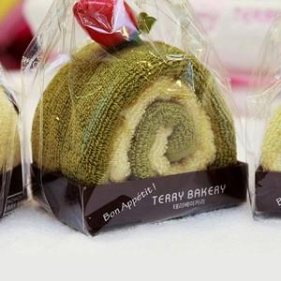

【상세/제작정보】 | 자수인쇄는 별도문의 / 로고 글자수 및 디자인에 따라 비용 달라집니다. 기본 박스 외 별도문의 추가비용발생

【인쇄/포장옵션】 | 실크, 자수, 스티커 / 박스포장

【공급단가】 | 수량 | 100~ | 300~ | 500~ | 1,000~ | 3,000~
*VAT별도 | 고구마(노랑) | 3,890원 | 3,750원 | 3,610원 | 3,470원 | 3,330원
 | 딸기(분홍) | 3,890원 | 3,750원 | 3,610원 | 3,470원 | 3,330원
 | 녹차(연두) | 3,890원 | 3,750원 | 3,610원 | 3,470원 | 3,330원
 | 초코(갈색) | 3,890원 | 3,750원 | 3,610원 | 3,470원 | 3,330원

【상품 URL】 | http://www.easy1.co.kr/src/goods_detail.php?gdno=20031

